Bce Gral Acts y Pasivs 10_2021
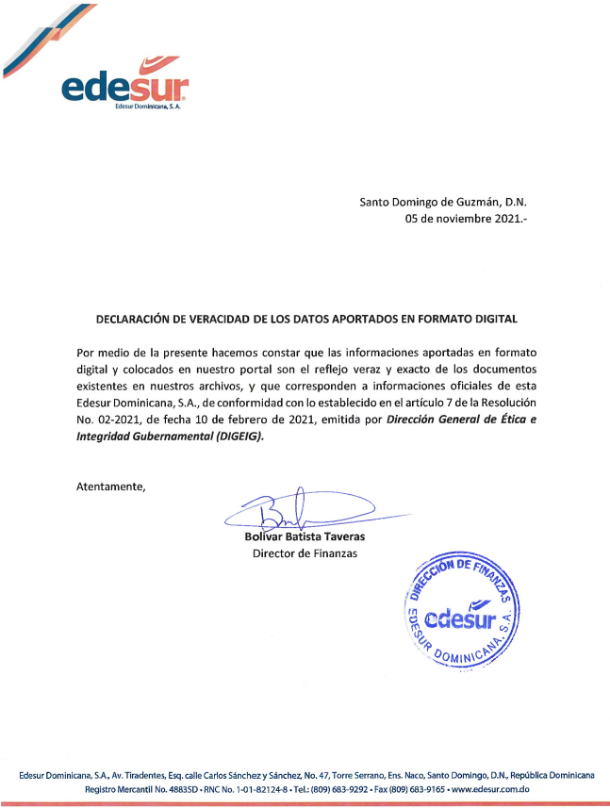
EDESUR DOMINICANA, S.A. |  | EDESUR DOMINICANA, S.A.
BALANCE GENERAL - ACTIVOS |  | BALANCE GENERAL - PASIVOS
31 DE OCTUBRE DEL 2021 |  | 31 DE OCTUBRE DEL 2021
(Valores en RD$) |  | (Valores en RD$)

0005 Activos |  | 0005 Pasivos

0010 Activos Corrientes: |  | 0010 Pasivos Corrientes:

0015 Efectivo en Caja y Bancos | 1,239,799,187.10 | 0015 Préstamos por Pagar | 95,042,381.35
0020 Inversiones a Corto Plazo | 0 | 0020 Cuentas por Pagar:
0025 Cuentas por Cobrar Clientes (Netas) | 5,814,059,531.98 | 0025 Proveedores Bienes y Servicios | 982,169,546.54
0030 Cuentas por Cobrar Relacionadas | 2,130,582,412.99 | 0030 Proveedores de Energía Eléctrica | 1,591,519,306.80
0035 Otras Cuentas por Cobrar | 7,624,548,273.19 | 0035 Accionistas y Entes Relacionados | 34,597,126,486.42
0040 Total Cuentas por Cobrar | 15,569,190,218.16 | 0040 Otras Cuentas por Pagar | 176,725,716.93
0045 Inventarios | 549,786,501.12 | 0045 Retenciones y Acumulaciones por Pagar | 1,053,032,907.40
0050 Gastos Pagados por Anticipado | 1,210,885,311.02 | 0050 Pasivos Diferidos | 0
0055 Otros Activos Corrientes | 0 | 0055 Otros Pasivos Corrientes | 2,160,821,071.74

0060 Total de Activos Corrientes | 18,569,661,217.40 | 0060 Total Pasivos Corrientes | 40,656,437,417.18

0065 Activos No Corrientes: |  | 0065 Pasivos No Corrientes:

0070 Inversiones a Largo Plazo | 0 | 0070 Préstamos por Pagar | 0
0075 Partidas por Cobrar a Largo Plazo | -528,575,169.95 | 0075 Préstamos Accionistas y Entes Relacionados | 55,999,812.63
0080 Propiedad/Plantas y Equipos | 34,769,820,538.59 | 0080 Obligaciones Emitidas | 4,095,185,388.57
0085 Depreciacion Acumulada | -9,419,111,386.64 | 0085 Deudas por Compras de Energía | 0
0090 Total Propiedad Planta y Equipo | 25,350,709,151.95 | 0090 Depósitos y Fianzas a Largo Plazo | 3,100,074,151.65
0095 Contrucciones en Proceso | 39,935,742,092.73 | 0095 Otros Pasivos No Corrientes | 24,671,441,584.73
0100 Otros Activos No Corrientes | 135,693,536.02 | 0100 Total Pasivos No Corrientes | 31,922,700,937.58
0105 Total Activos No Corrientes | 40,071,435,628.75 | 0105 Total Pasivo | 72,579,138,354.76

0110 Total de Activos | 83,463,230,828.15 | 0110 Patrimonio
 |  | 0115 Capital Social | 9,764,418,032.14
 |  | 0120 Reservas | 14,968,528.86
 |  | 0125 Aporte a Futuras Capitalizaciones | 85,172,630,486.35
 |  | 0130 Excedente de Revaluación | 0
 |  | 0135 Resultados Acumulados | -80,486,726,877.67
 |  | 0140 Resultados del Período | -3,581,197,696.29
 |  | 0145 Total Capital | 10,884,092,473.39
 |  | 0150 Total Pasivo y Capital | 83,463,230,828.15

